Ecrã Traçabilidade
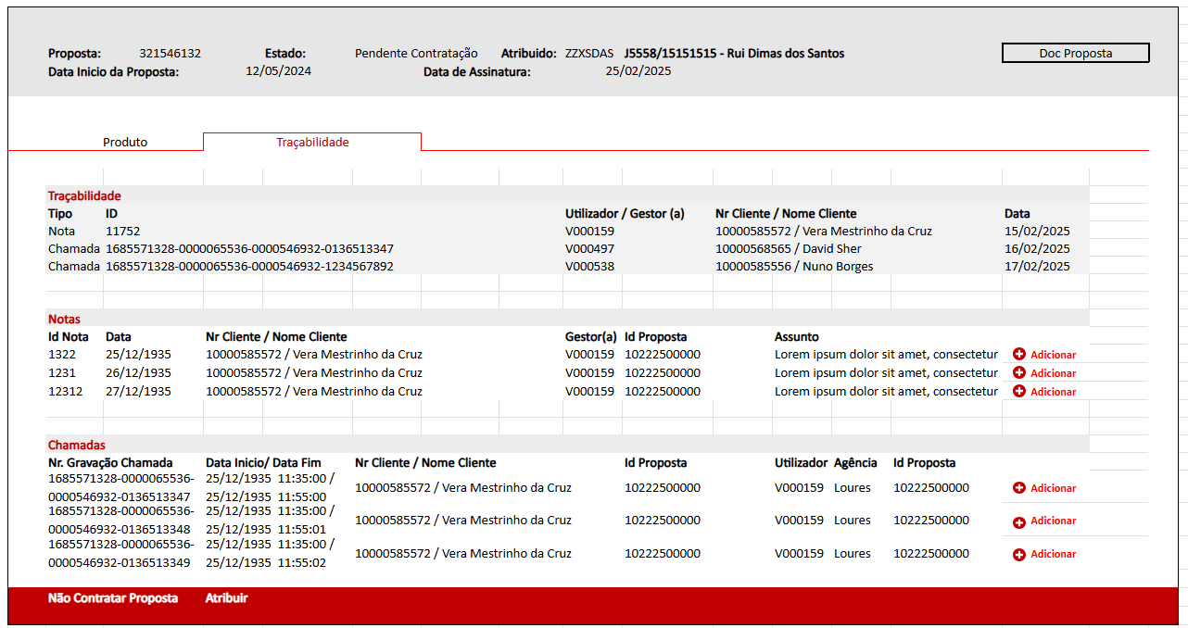

Private Operações Pendentes |  |  | Fonte
Id | Secção | Campo | Campo | Objeto | Formato | Serviço/API | Origem | Observações
1 | Notas | Nome Cliente | customerName | root | string | https://api-intraclient.totta.pre.corp/santander/internal-client/notes/search | Implementado
2 | Notas | Nr. Cliente | customerId | root | string | https://api-intraclient.totta.pre.corp/santander/internal-client/notes/search | Implementado
3 | Notas | Data | createdDate | root | localDateTime | https://api-intraclient.totta.pre.corp/santander/internal-client/notes/search | Implementado
4 | Notas | Gestor(a) | managerId | root | string | https://api-intraclient.totta.pre.corp/santander/internal-client/notes/search | Implementado
5 | Notas | Id Nota | id | root | string | https://api-intraclient.totta.pre.corp/santander/internal-client/notes/search | Implementado
6 | Notas | Assunto | description | descriptions | string | https://api-intraclient.totta.pre.corp/santander/internal-client/notes/{id} | Implementado
7 | Notas | Id Proposta | proposalNumber | proposals | string | https://api-intraclient.totta.pre.corp/santander/internal-client/notes/{id} | Implementado
8 | Notas | Botão Adicionar |  |  |  |  |  | sempre visivel
9 | Chamadas | Agência | agency | root | string | https://mifidpaper-back.totta.pre.corp/v1/paperless/mifid/fetchAllRecords | Implementado
10 | Chamadas | Nome Cliente | clientName | root | string | https://mifidpaper-back.totta.pre.corp/v1/paperless/mifid/fetchAllRecords | Implementado
11 | Chamadas | Nr. Cliente | clientNumber | root | string | https://mifidpaper-back.totta.pre.corp/v1/paperless/mifid/fetchAllRecords | Implementado
12 | Chamadas | Id Proposta | proposalId | root | string | https://mifidpaper-back.totta.pre.corp/v1/paperless/mifid/fetchAllRecords | Implementado
13 | Chamadas | Nr. Gravação Chamada | eurekaId | root | string | https://mifidpaper-back.totta.pre.corp/v1/paperless/mifid/fetchAllRecords | Implementado
14 | Chamadas | Data Inicio | eurekaStartdate | root | localDateTime | https://mifidpaper-back.totta.pre.corp/v1/paperless/mifid/fetchAllRecords | Implementado
15 | Chamadas | Data Fim | eurekaEndDate | root | localDateTime | https://mifidpaper-back.totta.pre.corp/v1/paperless/mifid/fetchAllRecords | Implementado
16 | Chamadas | Utilizador | user | root | string | https://mifidpaper-back.totta.pre.corp/v1/paperless/mifid/fetchAllRecords | Implementado
17 | Chamadas | Botão Adicionar |  |  |  |  |  | sempre visivel
18 | Traçabilidade | Utilizador | user | root | string | private_proposals_mngt/{proposal_id}/traceability | tabela oracle tracabilidade
19 | Chamadas | Tipo | user | root | string | private_proposals_mngt/{proposal_id}/traceability | tabela oracle tracabilidade
20 | Chamadas | Id | user | root | string | private_proposals_mngt/{proposal_id}/traceability | tabela oracle tracabilidade
21 | Chamadas | Utilizador / Gestor(a) | user | root | string | private_proposals_mngt/{proposal_id}/traceability | tabela oracle tracabilidade
22 | Chamadas | Nr Cliente / Nome Cliente | user | root | string | private_proposals_mngt/{proposal_id}/traceability | tabela oracle tracabilidade
23 | Chamadas | Data | user | root | localDateTime | private_proposals_mngt/{proposal_id}/traceability | tabela oracle tracabilidade

Modal Precedência
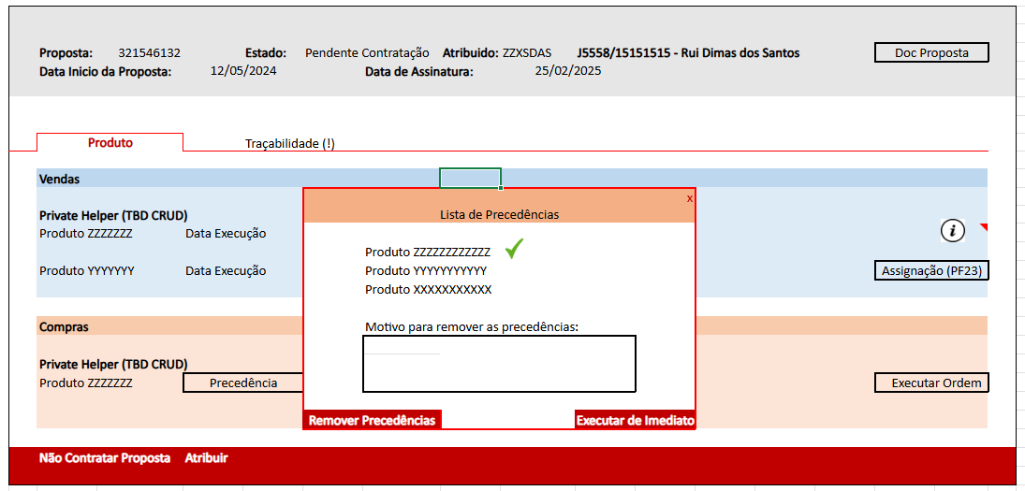

Private Operações Pendentes |  |  | Fonte
Id | Secção | Campo | Campo | Objeto | Formato | Serviço/API | Origem | Observações
1 | Modal | Codigo Produto | productCode | PrecedenceList | string | private_operations_mngt/{operation_id}/precedences | tabela oracle precedencias
2 | Modal | Sub Codigo Produto | subProductCode | PrecedenceList | string | private_operations_mngt/{operation_id}/precedences | tabela oracle precedencias
3 | Modal | Nome Produto | productName | PrecedenceList | string | private_operations_mngt/{operation_id}/precedences | tabela oracle precedencias
4 | Modal | Estado | productState | PrecedenceList | string | private_operations_mngt/{operation_id}/precedences | tabela oracle precedencias

Fundos
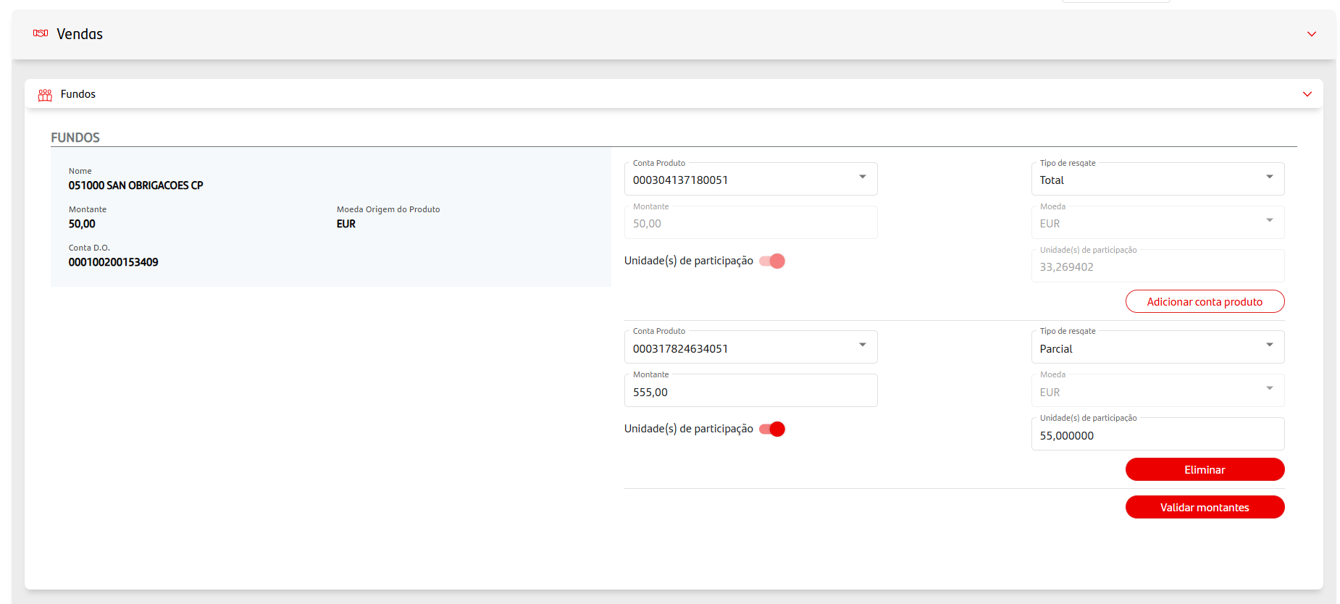
 |  | private_operations_mngt/{operation_id}/detail
Private Operações Pendentes |  |  | Fonte
Id | Secção | Campo | Campo | Objeto | Formato | Observações
1 | Caixa Azul | Nome | NOME_PROD | PRVHLP_PRODUTO_SPIRIT | string
2 | Caixa Azul | Montante | MONTANTE | PRVHLP_PRODUTO_SPIRIT | string
3 | Caixa Azul | Conta D.O. | NRCONTA_DO_SPIRIT | PRVHLP_PRODUTO_SPIRIT | string
4 | Caixa Azul | Moeda Origem de Produto | MOEDA | PRVHLP_PRODUTO_SPIRIT | string
5 | Por baixo da Caixa Azul | Precedência | IND_PRECEDENCIA | PRVHLP_PRODUTO_SPIRIT | string
6 | Combo Precedência | Execução imediata | IND_IMEDIATO | PRVHLP_PRODUTO_SPIRIT | string
7 | Combo Precedência |  | ID_PRODUTO_SPIRIT | PRVHLP_PRECEDENCIAS | string
8 | Compra e Venda | Conta Produto | NR_CONTA_PROD | PRVHLP_CONTA_FUNDO | string
9 | Compra e Venda | Montante | MONTANTE | PRVHLP_CONTA_FUNDO | string
10 | Venda | Tipo de resgate | TIPO_RESGATE | PRVHLP_CONTA_FUNDO | string
11 | Compra e Venda | Moeda | MOEDA | PRVHLP_CONTA_FUNDO | string
12 | Compra e Venda | Unidade(s) de participação | UNIDADE_PARTICIPACAO | PRVHLP_CONTA_FUNDO | string
13 | Compra e Venda | Unidade(s) de participação | UNIDADE_PARTICIPACAO_TEXT | PRVHLP_CONTA_FUNDO | string
14 | Compra e Venda (2ª Conta Produto) | Conta Produto | NR_CONTA_PROD | PRVHLP_CONTA_FUNDO | string
15 | Compra e Venda (2ª Conta Produto) | Montante | MONTANTE | PRVHLP_CONTA_FUNDO | string
16 | Venda (2ª Conta Produto) | Tipo de resgate | TIPO_RESGATE | PRVHLP_CONTA_FUNDO | string
17 | Compra e Venda (2ª Conta Produto) | Moeda | MOEDA | PRVHLP_CONTA_FUNDO | string
18 | Compra e Venda (2ª Conta Produto) | Unidade(s) de participação | UNIDADE_PARTICIPACAO | PRVHLP_CONTA_FUNDO | string
19 | Compra e Venda (2ª Conta Produto) | Unidade(s) de participação | UNIDADE_PARTICIPACAO_TEXT | PRVHLP_CONTA_FUNDO | string

Obrigações
private_operations_mngt/{operation_id}/detail
Private Operações Pendentes |  |  | Fonte
Id | Secção | Campo | Campo | Objeto | Formato | Observações
1 | Caixa Azul | Nome | NOME_PROD | PRVHLP_PRODUTO_SPIRIT | string
2 | Caixa Azul | Montante | MONTANTE | PRVHLP_PRODUTO_SPIRIT | string
3 | Caixa Azul | Conta D.O. | NRCONTA_DO_SPIRIT | PRVHLP_PRODUTO_SPIRIT | string
4 | Caixa Azul | Moeda Origem de Produto | MOEDA | PRVHLP_PRODUTO_SPIRIT | string
5 | Por baixo da Caixa Azul | Precedência | IND_PRECEDENCIA | PRVHLP_PRODUTO_SPIRIT | string
6 | Combo Precedência | Execução imediata | IND_IMEDIATO | PRVHLP_PRODUTO_SPIRIT | string
7 | Combo Precedência |  | ID_PRODUTO_SPIRIT | PRVHLP_PRECEDENCIAS | string
8 | Compra e Venda | Conta Produto | NRCONTA_PROD | PRVHLP_PRODUTO_SPIRIT | string
9 | Compra e Venda | Preço da ordem (%MN sem juro corrido | PRECO_ORDEM | PRVHLP_PRODUTO_SPIRIT | string
10 | Compra e Venda | Conta DO Crédito | NRCONTA_DO | PRVHLP_PRODUTO_SPIRIT | string
11 | Compra e Venda | Valor Nominal
12 | Compra e Venda | Montante Nominal da ordem | MONTANTE | PRVHLP_PRODUTO_SPIRIT | string
13 | Compra e Venda | Validade da ordem | VALIDADE_ORDEM | PRVHLP_PRODUTO_SPIRIT | string
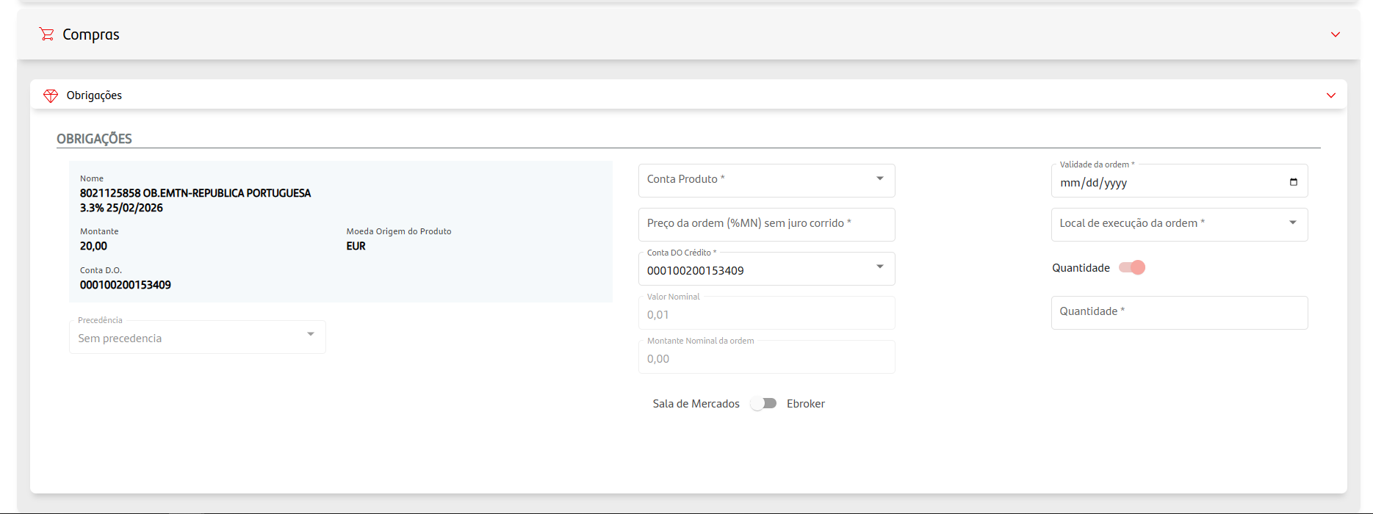
14 | Compra e Venda | Local de execução da ordem | LOCAL_ORDEM | PRVHLP_PRODUTO_SPIRIT | string
15 | Compra e Venda | Quantidade (toggler) | N/A
16 | Compra e Venda | Quantidade | N/A
17 | Compra | Sala de Mercados / Ebroker | IND_SALA_MERCADO | PRVHLP_PRODUTO_SPIRIT | string

Seguros Financeiros
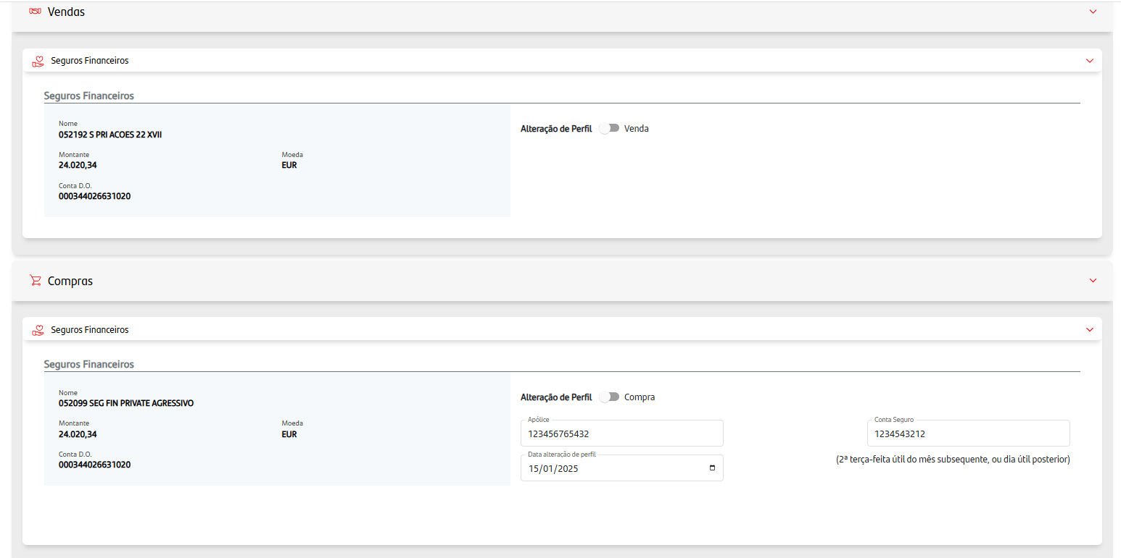
private_operations_mngt/{operation_id}/detail
Private Operações Pendentes |  |  | Fonte
Id | Secção | Campo | Campo | Objeto | Formato | Observações
1 | Caixa Azul | Nome | NOME_PROD | PRVHLP_PRODUTO_SPIRIT | string
2 | Caixa Azul | Montante | MONTANTE | PRVHLP_PRODUTO_SPIRIT | string
3 | Caixa Azul | Conta D.O. | NRCONTA_DO_SPIRIT | PRVHLP_PRODUTO_SPIRIT | string
4 | Caixa Azul | Moeda Origem de Produto | MOEDA | PRVHLP_PRODUTO_SPIRIT | string
5 | Por baixo da Caixa Azul | Precedência | IND_PRECEDENCIA | PRVHLP_PRODUTO_SPIRIT | string
6 | Combo Precedência | Execução imediata | IND_IMEDIATO | PRVHLP_PRODUTO_SPIRIT | string
7 | Combo Precedência |  | ID_PRODUTO_SPIRIT | PRVHLP_PRECEDENCIAS | string
8 | Vendas | Conta Produto | PRODUCT_ACCOUNT_NUMBER | PRVHLP_SEGURO_FINANCEIRO | string
9 | Vendas | Unidade(s) de conta (toggle) | TOOGLE | PRVHLP_SEGURO_FINANCEIRO | string
10 | Vendas | Tipo de resgate | TIPO_RESGATE | PRVHLP_SEGURO_FINANCEIRO | string
11 | Vendas | Unidade(s) de conta | ACCOUNT_UPS | PRVHLP_SEGURO_FINANCEIRO | string
12 | Vendas | Alteração de Perfil / Venda | MUDANCA_PERFIL | PRVHLP_PRODUTO_SPIRIT | string
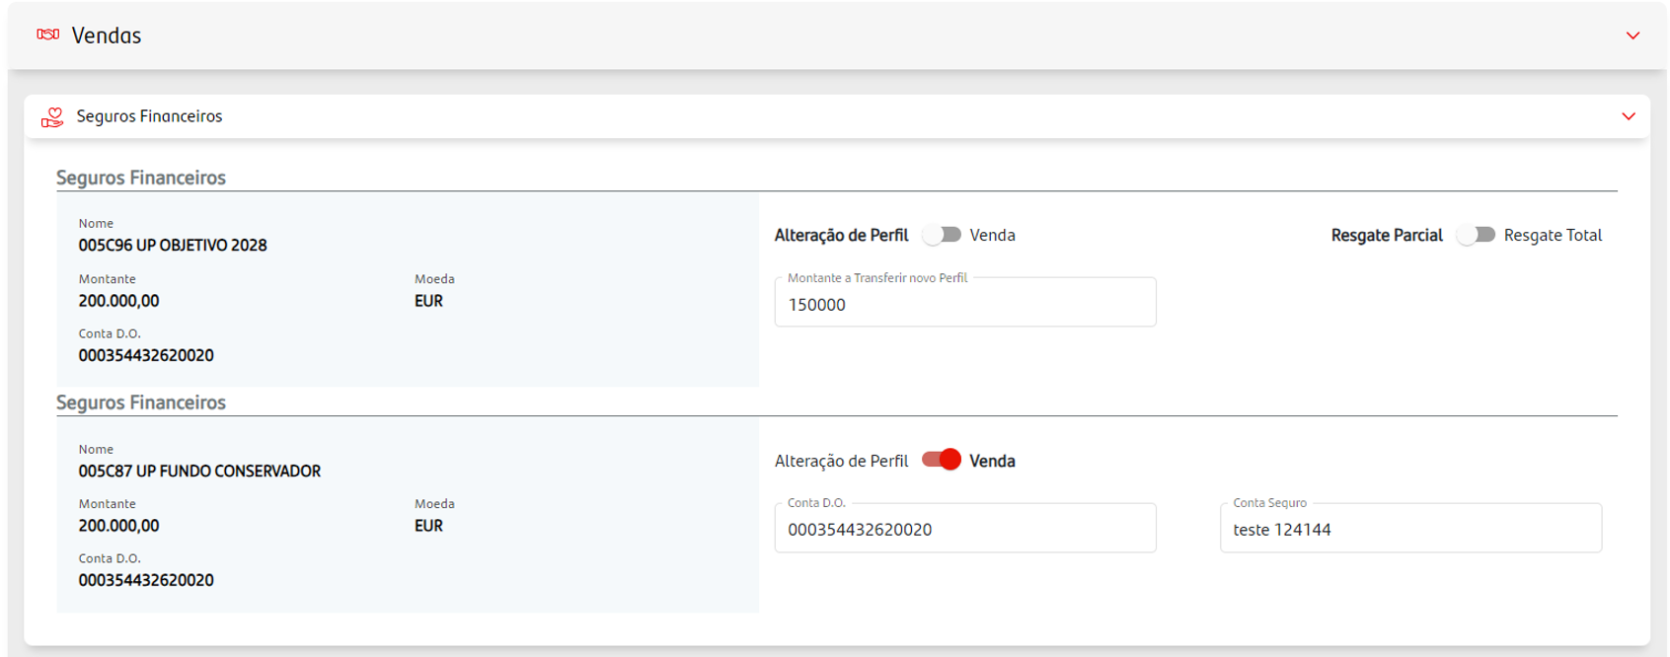
13 | Vendas | Resgate Parcial / Resgate Total | TOTAL | PRVHLP_PRODUTO_MA | string
14 | Vendas | Conta D.O. | NRCONTA_DO | PRVHLP_PRODUTO_SPIRIT | string
15 | Vendas | Montante a Transferir novo Perfil | MONTANTE_TRANSFERIR_PRODUTO | PRVHLP_PRODUTO_MA | string
16 | Vendas | Conta Seguro | NRCONTA_PROD | PRVHLP_PRODUTO_SPIRIT | string
17 | Compra | Montante a Transferir novo Perfil | MONTANTE_TRANSFERIR_PRODUTO | PRVHLP_PRODUTO_MA | string
18 | Compra | Conta Seguro | NRCONTA_PROD | PRVHLP_PRODUTO_SPIRIT | string
19 | Compra | Alteração de Perfil / Compra | MUDANCA_PERFIL | PRVHLP_PRODUTO_SPIRIT | string
20 | Compra | Reforço / Nova Apólice | IS_REFORCO | PRVHLP_PRODUTO_SPIRIT | string
21 | Compra | Apólice | APOLICE | PRVHLP_PRODUTO_SPIRIT | string
22 | Compra | Apólices Múltiplas / Apólice Única | IS_REFORCO | PRVHLP_PRODUTO_SPIRIT | string
23 | Compra | Data inicio de Contrato | DATA_INICIO_1 | PRVHLP_PRODUTO_SPIRIT | string
24 | Compra | Data de entrega | DATA_INICIO_1 | PRVHLP_PRODUTO_SPIRIT | string
25 | Compra | Herdeiros legais / Outro | IND_BENEFICIARIO | PRVHLP_PRODUTO_SPIRIT | string
26 | Compra | Data alteração de Perfil | DATA_ALT_PERFIL | PRVHLP_PRODUTO_SPIRIT | string

FPR
private_operations_mngt/{operation_id}/detail
Private Operações Pendentes |  |  | Fonte
Id | Secção | Campo | Campo | Objeto | Formato | Observações
1 | Caixa Azul | Nome | NOME_PROD | PRVHLP_PRODUTO_SPIRIT | string
2 | Caixa Azul | Montante | MONTANTE | PRVHLP_PRODUTO_SPIRIT | string
3 | Caixa Azul | Conta D.O. | NRCONTA_DO_SPIRIT | PRVHLP_PRODUTO_SPIRIT | string
4 | Caixa Azul | Moeda | MOEDA | PRVHLP_PRODUTO_SPIRIT | string
5 | Por baixo da Caixa Azul | Precedência | IND_PRECEDENCIA | PRVHLP_PRODUTO_SPIRIT | string
6 | Combo Precedência | Execução imediata | IND_IMEDIATO | PRVHLP_PRODUTO_SPIRIT | string
7 | Combo Precedência |  | ID_PRODUTO_SPIRIT | PRVHLP_PRECEDENCIAS | string
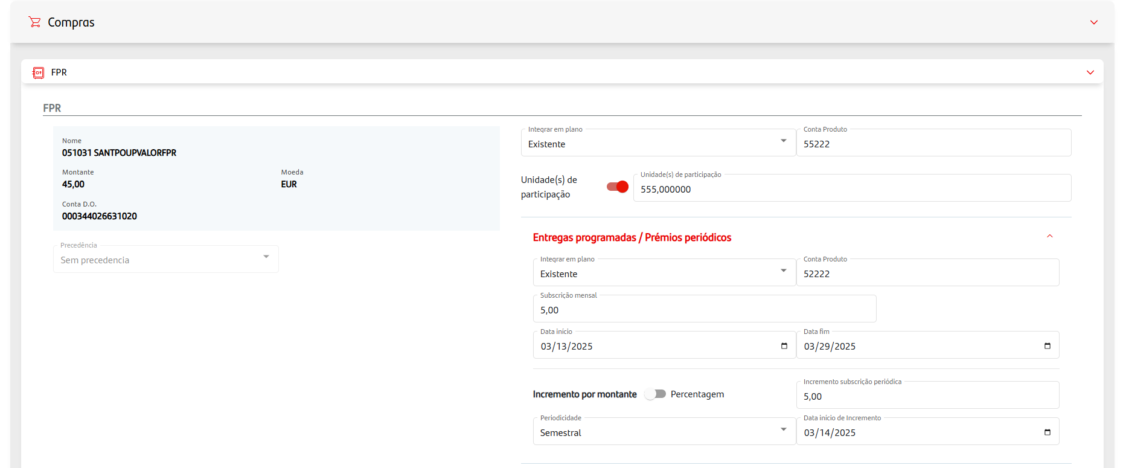
8 | Vendas e Compras | Conta Produto | NRCONTA_PROD | PRVHLP_PRODUTO_SPIRIT | string
9 | Compras | Integrar em plano | REFORCO | PRVHLP_PRODUTO_SPIRIT | string
10 | Compras | Unidade(s) de participação (toggle) | N/A
11 | Compras | Unidade(s) de participação | UPS | PRVHLP_PRODUTO_SPIRIT | string
16 | Compras (2ª Entrega) | Integrar em plano | N/A
17 | Compras (2ª Entrega) | Conta Produto | N/A
18 | Compras (2ª Entrega) | subscrição mensal | PREMIO_MONTANTE | PRVHLP_PRODUTO_SPIRIT | string
19 | Compras (2ª Entrega) | Data inicio | DATA_INICIO | PRVHLP_PRODUTO_SPIRIT | string
20 | Compras (2ª Entrega) | Data fim | DATA_FIM | PRVHLP_PRODUTO_SPIRIT | string
21 | Compras | Incremento por montante / percentagem | N/A
22 | Compras | Incremento subscrição periódica | MONTANTE_1 ou PERCENTAGEM | PRVHLP_PRODUTO_SPIRIT | string
23 | Compras | Periodicidade | PERIODICIDADE | PRVHLP_PRODUTO_SPIRIT | string
24 | Compras | Data inicio de incremento | DATA_INICIO_1 | PRVHLP_PRODUTO_SPIRIT | string
25 | Compras | Herdeiros legais / Outro | IND_BENEFICIARIO | PRVHLP_PRODUTO_SPIRIT | string

PPR
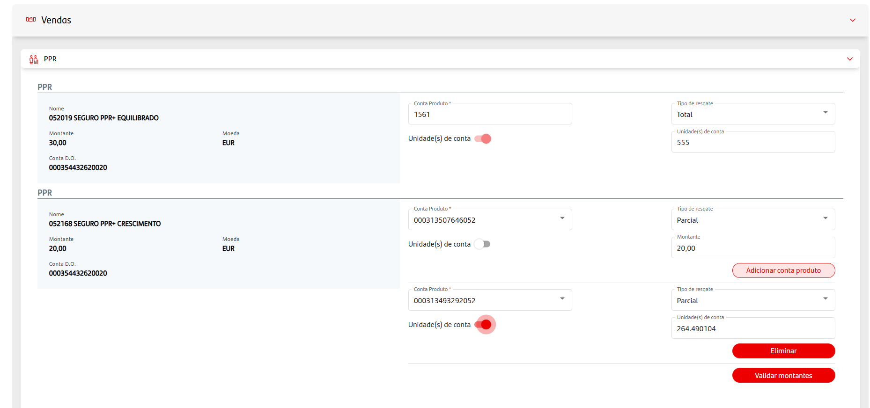
private_operations_mngt/{operation_id}/detail
Private Operações Pendentes |  |  | Fonte
Id | Secção | Campo | Campo | Objeto | Formato | Observações
1 | Caixa Azul | Nome | NOME_PROD | PRVHLP_PRODUTO_SPIRIT | string
2 | Caixa Azul | Montante | MONTANTE | PRVHLP_PRODUTO_SPIRIT | string
3 | Caixa Azul | Conta D.O. | NRCONTA_DO_SPIRIT | PRVHLP_PRODUTO_SPIRIT | string
4 | Caixa Azul | Moeda | MOEDA | PRVHLP_PRODUTO_SPIRIT | string
5 | Por baixo da Caixa Azul | Precedência | IND_PRECEDENCIA | PRVHLP_PRODUTO_SPIRIT | string
6 | Combo Precedência | Execução imediata | IND_IMEDIATO | PRVHLP_PRODUTO_SPIRIT | string
7 | Combo Precedência |  | ID_PRODUTO_SPIRIT | PRVHLP_PRECEDENCIAS | string
8 | Vendas | Conta Produto | NR_CONTA_PROD | PRVHLP_CONTA_FUNDO | string
9 | Vendas | Unidade(s) de conta (toggle) | UNIDADE_PARTICIPACAO | PRVHLP_CONTA_FUNDO | string
10 | Vendas | Tipo de resgate | TIPO_RESGATE | PRVHLP_CONTA_FUNDO | string
11 | Vendas | Unidade(s) de conta | UNIDADE_PARTICIPACAO_TEXT | PRVHLP_CONTA_FUNDO | string
12 | Vendas | Montante | MONTANTE | PRVHLP_CONTA_FUNDO | string
13 | Vendas (2ª Conta) | Conta Produto | NR_CONTA_PROD | PRVHLP_CONTA_FUNDO | string
14 | Vendas (2ª Conta) | Unidade(s) de conta (toggle) | UNIDADE_PARTICIPACAO | PRVHLP_CONTA_FUNDO | string
15 | Vendas (2ª Conta) | Tipo de resgate | TIPO_RESGATE | PRVHLP_CONTA_FUNDO | string
16 | Vendas (2ª Conta) | Unidade(s) de conta | UNIDADE_PARTICIPACAO_TEXT | PRVHLP_CONTA_FUNDO | string
17 | Vendas (2ª Conta) | Montante | MONTANTE | PRVHLP_CONTA_FUNDO | string
18 | Compras | subscrição mensal | PREMIO_MONTANTE | PRVHLP_PRODUTO_SPIRIT | string
19 | Compras | Data inicio | DATA_INICIO | PRVHLP_PRODUTO_SPIRIT | string
20 | Compras | Data fim | DATA_FIM | PRVHLP_PRODUTO_SPIRIT | string
21 | Compras | Incremento subscrição periódica | PREMIO_MONTANTE | PRVHLP_PRODUTO_SPIRIT | string
22 | Compras | Periodicidade | PERIODICIDADE | PRVHLP_PRODUTO_SPIRIT | string
23 | Compras | Herdeiros legais / Outro | IND_BENEFICIARIO | PRVHLP_PRODUTO_SPIRIT | string

